Life Cycle cost analiza
 |  | 50 |  | 435 |  |  |  |  | Cijena programa po godini, rješenje 1, 50 jedinica proizvedeno godišnje
Aktivnost | Cijena programa po godini |  |  |  |  |  |  |  |  | Total | 50 jedinica proizvedeno godišnje
 | 1 | 2 | 3 | 4 | 5 | 6 | 7 | 8 | 9
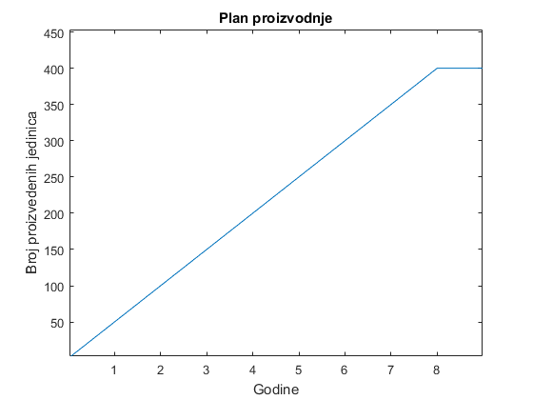
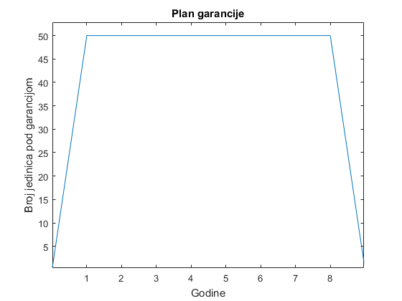
1. Istraživanje i razvoj |  |  |  |  |  |  |  |  |  | 0
1.1. Dizajn za održivost | 500 | 500 |  |  |  |  |  |  |  | 1000
1.2. Dizajn za pouzdanost | 500 | 500 |  |  |  |  |  |  |  | 1000
1.3 Komponente za prvi prototip | 1000 |  |  |  |  |  |  |  |  | 1000
1.4 Software | 2000 | 2000 | 2000 | 2000 | 2000 | 2000 | 2000 | 2000 | 2000 | 18000
Ukupno po katergoriji: | 4000 | 3000 | 2000 | 2000 | 2000 | 2000 | 2000 | 2000 | 2000 | 21000
2. Proizvodnja/konstrukcija |  |  |  |  |  |  |  |  |  | 0
2.1 Iznajmljivanje prostora | 6000 | 6000 | 6000 | 6000 | 6000 | 6000 | 6000 | 6000 | 6000 | 54000
2.2 Kupovina komponenti za proizvodnju | 21750 | 21750 | 21750 | 21750 | 21750 | 21750 | 21750 | 21750 | 0 | 174000
2.3 Kupovina opreme | 500 | 250 |  |  |  |  |  |  |  | 750
2.4 Slanje proizvoda | 2500 | 2500 | 2500 | 2500 | 2500 | 2500 | 2500 | 2500 | 0 | 20000
Ukupno po kategoriji: | 30750 | 30500 | 30250 | 30250 | 30250 | 30250 | 30250 | 30250 | 6000 | 248750
3. Rad i podrška |  |  |  |  |  |  |  |  |  | 0
3.1 Plate uposlenicima | 81600 | 81600 | 81600 | 81600 | 81600 | 81600 | 81600 | 81600 | 81600 | 734400
3.2 Prva kupovina rezervnih komponenti | 8750 |  |  |  |  |  |  |  |  | 8750
3.3 Održavanje broja komponenti | 25500 | 25500 | 25500 | 25500 | 25500 | 25500 | 25500 | 25500 | 25500 | 229500
3.4. Održavanje vozila | 2400 | 2400 | 2400 | 2400 | 2400 | 2400 | 2400 | 2400 | 2400 | 21600
Ukupno po kategoriji: | 118250 | 109500 | 109500 | 109500 | 109500 | 109500 | 109500 | 109500 | 109500 | 994250
Ukupno: | 153000 | 143000 | 141750 | 141750 | 141750 | 141750 | 141750 | 141750 | 117500 | 1264000

 | broj | 100 | cijena | 435 |  |  | Cijena programa po godini, rješenje 1, 100 jedinica proizvedeno godišnje
Aktivnost | Cijena programa po godini |  |  |  |  |  |  |  |  | Total
 | 1 | 2 | 3 | 4 | 5 | 6 | 7 | 8 | 9 |  | 100 jedinica proizvedeno godišnje
1. Istraživanje i razvoj |  |  |  |  |  |  |  |  |  | 0
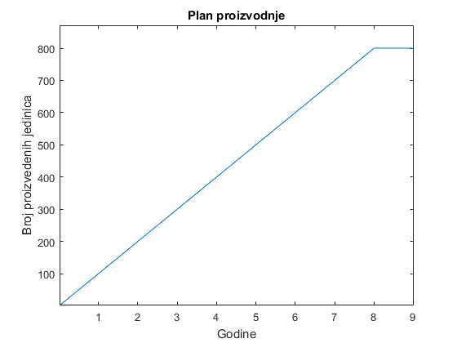
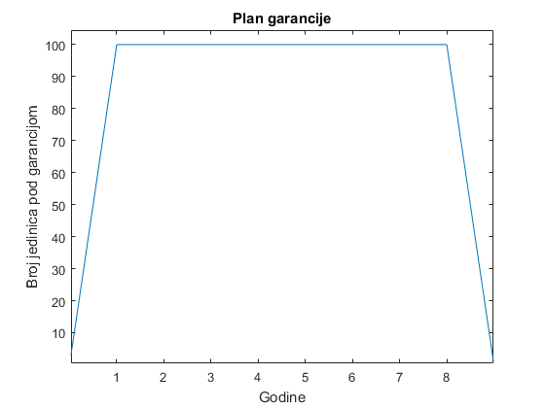
1.1. Dizajn za održivost | 500 | 500 |  |  |  |  |  |  |  | 1000
1.2. Dizajn za pouzdanost | 500 | 500 |  |  |  |  |  |  |  | 1000
1.3 Komponente za prvi prototip | 1000 |  |  |  |  |  |  |  |  | 1000
1.4 Software | 2000 | 2000 | 2000 | 2000 | 2000 | 2000 | 2000 | 2000 | 2000 | 18000
Ukupno po katergoriji: | 4000 | 3000 | 2000 | 2000 | 2000 | 2000 | 2000 | 2000 | 2000 | 21000
2. Proizvodnja/konstrukcija |  |  |  |  |  |  |  |  |  | 0
2.1 Iznajmljivanje prostora | 6000 | 6000 | 6000 | 6000 | 6000 | 6000 | 6000 | 6000 | 6000 | 54000
2.2 Kupovina komponenti za proizvodnju | 43500 | 43500 | 43500 | 43500 | 43500 | 43500 | 43500 | 43500 | 0 | 348000
2.3 Kupovina opreme | 500 | 250 |  |  |  |  |  |  |  | 750
2.4 Slanje proizvoda | 5000 | 5000 | 5000 | 5000 | 5000 | 5000 | 5000 | 5000 | 0 | 40000
Ukupno po kategoriji: | 55000 | 54750 | 54500 | 54500 | 54500 | 54500 | 54500 | 54500 | 6000 | 442750
3. Rad i podrška |  |  |  |  |  |  |  |  |  | 0
3.1 Plate uposlenicima | 81600 | 81600 | 81600 | 81600 | 81600 | 81600 | 81600 | 81600 | 81600 | 734400
3.2 Prva kupovina rezervnih komponenti | 17040 |  |  |  |  |  |  |  |  | 17040
3.3 Održavanje broja komponenti | 51000 | 51000 | 51000 | 51000 | 51000 | 51000 | 51000 | 51000 | 51000 | 459000
3.4. Održavanje vozila | 2400 | 2400 | 2400 | 2400 | 2400 | 2400 | 2400 | 2400 | 2400 | 21600
Ukupno po kategoriji: | 152040 | 135000 | 135000 | 135000 | 135000 | 135000 | 135000 | 135000 | 135000 | 1232040
Ukupno: | 211040 | 192750 | 191500 | 191500 | 191500 | 191500 | 191500 | 191500 | 143000 | 1695790

 |  | 50 |  | 385 |  |  |  |  |  | Cijena programa po godini, rješenje 2, 50 jedinica proizvedeno godišnje
Aktivnost | Cijena programa po godini |  |  |  |  |  |  |  |  | Total
 | 1 | 2 | 3 | 4 | 5 | 6 | 7 | 8 | 9
1. Istraživanje i razvoj |  |  |  |  |  |  |  |  |  | 0
1.1. Dizajn za održivost | 500 | 500 |  |  |  |  |  |  |  | 1000
1.2. Dizajn za pouzdanost | 500 | 500 |  |  |  |  |  |  |  | 1000
1.3 Komponente za prvi prototip | 1000 |  |  |  |  |  |  |  |  | 1000
1.4 Software | 2000 | 2000 | 2000 | 2000 | 2000 | 2000 | 2000 | 2000 | 2000 | 18000
Ukupno po katergoriji: | 4000 | 3000 | 2000 | 2000 | 2000 | 2000 | 2000 | 2000 | 2000 | 21000
2. Proizvodnja/konstrukcija |  |  |  |  |  |  |  |  |  | 0
2.1 Iznajmljivanje prostora | 6000 | 6000 | 6000 | 6000 | 6000 | 6000 | 6000 | 6000 | 6000 | 54000
2.2 Kupovina komponenti za proizvodnju | 19250 | 19250 | 19250 | 19250 | 19250 | 19250 | 19250 | 19250 | 0 | 154000
2.3 Kupovina opreme | 500 | 250 |  |  |  |  |  |  |  | 750
2.4 Slanje proizvoda | 2500 | 2500 | 2500 | 2500 | 2500 | 2500 | 2500 | 2500 | 0 | 20000
Ukupno po kategoriji: | 28250 | 28000 | 27750 | 27750 | 27750 | 27750 | 27750 | 27750 | 6000 | 228750
3. Rad i podrška |  |  |  |  |  |  |  |  |  | 0
3.1 Plate uposlenicima | 81600 | 81600 | 81600 | 81600 | 81600 | 81600 | 81600 | 81600 | 81600 | 734400
3.2 Prva kupovina rezervnih komponenti | 8500 |  |  |  |  |  |  |  |  | 8500
3.3 Održavanje broja komponenti | 25000 | 25000 | 25000 | 25000 | 25000 | 25000 | 25000 | 25000 | 25000 | 225000
3.4. Održavanje vozila | 2400 | 2400 | 2400 | 2400 | 2400 | 2400 | 2400 | 2400 | 2400 | 21600
Ukupno po kategoriji: | 117500 | 109000 | 109000 | 109000 | 109000 | 109000 | 109000 | 109000 | 109000 | 989500
Ukupno: | 149750 | 140000 | 138750 | 138750 | 138750 | 138750 | 138750 | 138750 | 117000 | 1239250

 |  | 100 |  | 385 |  |  |  |  |  | Cijena programa po godini, rješenje 2, 100 jedinica proizvedeno godišnje
Aktivnost | Cijena programa po godini |  |  |  |  |  |  |  |  | Total
 | 1 | 2 | 3 | 4 | 5 | 6 | 7 | 8 | 9
1. Istraživanje i razvoj |  |  |  |  |  |  |  |  |  | 0
1.1. Dizajn za održivost | 500 | 500 |  |  |  |  |  |  |  | 1000
1.2. Dizajn za pouzdanost | 500 | 500 |  |  |  |  |  |  |  | 1000
1.3 Komponente za prvi prototip | 1000 |  |  |  |  |  |  |  |  | 1000
1.4 Software | 2000 | 2000 | 2000 | 2000 | 2000 | 2000 | 2000 | 2000 | 2000 | 18000
Ukupno po katergoriji: | 4000 | 3000 | 2000 | 2000 | 2000 | 2000 | 2000 | 2000 | 2000 | 21000
2. Proizvodnja/konstrukcija |  |  |  |  |  |  |  |  |  | 0
2.1 Iznajmljivanje prostora | 6000 | 6000 | 6000 | 6000 | 6000 | 6000 | 6000 | 6000 | 6000 | 54000
2.2 Kupovina komponenti za proizvodnju | 38500 | 19250 | 19250 | 19250 | 19250 | 19250 | 19250 | 19250 | 0 | 173250
2.3 Kupovina opreme | 500 | 250 |  |  |  |  |  |  |  | 750
2.4 Slanje proizvoda | 5000 | 5000 | 5000 | 5000 | 5000 | 5000 | 5000 | 5000 | 5000 | 45000
Ukupno po kategoriji: | 50000 | 30500 | 30250 | 30250 | 30250 | 30250 | 30250 | 30250 | 11000 | 273000
3. Rad i podrška |  |  |  |  |  |  |  |  |  | 0
3.1 Plate uposlenicima | 81600 | 81600 | 81600 | 81600 | 81600 | 81600 | 81600 | 81600 | 81600 | 734400
3.2 Prva kupovina rezervnih komponenti | 16640 |  |  |  |  |  |  |  |  | 16640
3.3 Održavanje broja komponenti | 50000 | 50000 | 50000 | 50000 | 50000 | 50000 | 50000 | 50000 | 50000 | 450000
3.4. Održavanje vozila | 2400 | 2400 | 2400 | 2400 | 2400 | 2400 | 2400 | 2400 | 2400 | 21600
Ukupno po kategoriji: | 150640 | 134000 | 134000 | 134000 | 134000 | 134000 | 134000 | 134000 | 134000 | 1222640
Ukupno: | 204640 | 167500 | 166250 | 166250 | 166250 | 166250 | 166250 | 166250 | 147000 | 1516640

 |  | 50 |  | 335 |  |  |  |  |  | Rješenje 3, 50 jedinica proizvedeno godišnje
Aktivnost | Cijena programa po godini |  |  |  |  |  |  |  |  | Total
 | 1 | 2 | 3 | 4 | 5 | 6 | 7 | 8 | 9
1. Istraživanje i razvoj |  |  |  |  |  |  |  |  |  | 0
1.1. Dizajn za održivost | 500 | 500 |  |  |  |  |  |  |  | 1000
1.2. Dizajn za pouzdanost | 500 | 500 |  |  |  |  |  |  |  | 1000
1.3 Komponente za prvi prototip | 1000 |  |  |  |  |  |  |  |  | 1000
1.4 Software | 2000 | 2000 | 2000 | 2000 | 2000 | 2000 | 2000 | 2000 | 2000 | 18000
Ukupno po katergoriji: | 4000 | 3000 | 2000 | 2000 | 2000 | 2000 | 2000 | 2000 | 2000 | 21000
2. Proizvodnja/konstrukcija |  |  |  |  |  |  |  |  |  | 0
2.1 Iznajmljivanje prostora | 6000 | 6000 | 6000 | 6000 | 6000 | 6000 | 6000 | 6000 | 6000 | 54000
2.2 Kupovina komponenti za proizvodnju | 16750 | 16750 | 16750 | 16750 | 16750 | 16750 | 16750 | 16750 | 0 | 134000
2.3 Kupovina opreme | 500 | 250 |  |  |  |  |  |  |  | 750
2.4 Slanje proizvoda | 2500 | 2500 | 2500 | 2500 | 2500 | 2500 | 2500 | 2500 | 0 | 20000
Ukupno po kategoriji: | 25750 | 25500 | 25250 | 25250 | 25250 | 25250 | 25250 | 25250 | 6000 | 208750
3. Rad i podrška |  |  |  |  |  |  |  |  |  | 0
3.1 Plate uposlenicima | 81600 | 81600 | 81600 | 81600 | 81600 | 81600 | 81600 | 81600 | 81600 | 734400
3.2 Prva kupovina rezervnih komponenti | 9590 |  |  |  |  |  |  |  |  | 9590
3.3 Održavanje broja komponenti | 30700 | 30700 | 30700 | 30700 | 30700 | 30700 | 30700 | 30700 | 30700 | 276300
3.4. Održavanje vozila | 2400 | 2400 | 2400 | 2400 | 2400 | 2400 | 2400 | 2400 | 2400 | 21600
Ukupno po kategoriji: | 124290 | 114700 | 114700 | 114700 | 114700 | 114700 | 114700 | 114700 | 114700 | 1041890
Ukupno: | 154040 | 143200 | 141950 | 141950 | 141950 | 141950 | 141950 | 141950 | 122700 | 1271640

 |  | 100 |  | 335 |  |  |  |  |  | Rješenje 3, 100 jedinica proizvedeno godišnje
Aktivnost | Cijena programa po godini |  |  |  |  |  |  |  |  | Total
 | 1 | 2 | 3 | 4 | 5 | 6 | 7 | 8 | 9
1. Istraživanje i razvoj |  |  |  |  |  |  |  |  |  | 0
1.1. Dizajn za održivost | 500 | 500 |  |  |  |  |  |  |  | 1000
1.2. Dizajn za pouzdanost | 500 | 500 |  |  |  |  |  |  |  | 1000
1.3 Komponente za prvi prototip | 1000 |  |  |  |  |  |  |  |  | 1000
1.4 Software | 2000 | 2000 | 2000 | 2000 | 2000 | 2000 | 2000 | 2000 | 2000 | 18000
Ukupno po katergoriji: | 4000 | 3000 | 2000 | 2000 | 2000 | 2000 | 2000 | 2000 | 2000 | 21000
2. Proizvodnja/konstrukcija |  |  |  |  |  |  |  |  |  | 0
2.1 Iznajmljivanje prostora | 6000 | 6000 | 6000 | 6000 | 6000 | 6000 | 6000 | 6000 | 6000 | 54000
2.2 Kupovina komponenti za proizvodnju | 33500 | 33500 | 33500 | 33500 | 33500 | 33500 | 33500 | 33500 | 0 | 268000
2.3 Kupovina opreme | 500 | 250 |  |  |  |  |  |  |  | 750
2.4 Slanje proizvoda | 5000 | 5000 | 5000 | 5000 | 5000 | 5000 | 5000 | 5000 | 0 | 40000
Ukupno po kategoriji: | 45000 | 44750 | 44500 | 44500 | 44500 | 44500 | 44500 | 44500 | 6000 | 362750
3. Rad i podrška |  |  |  |  |  |  |  |  |  | 0
3.1 Plate uposlenicima | 81600 | 81600 | 81600 | 81600 | 81600 | 81600 | 81600 | 81600 | 81600 | 734400
3.2 Prva kupovina rezervnih komponenti | 15690 |  |  |  |  |  |  |  |  | 15690
3.3 Održavanje broja komponenti | 61400 | 61400 | 61400 | 61400 | 61400 | 61400 | 61400 | 61400 | 61400 | 552600
3.4. Održavanje vozila | 2400 | 2400 | 2400 | 2400 | 2400 | 2400 | 2400 | 2400 | 2400 | 21600
Ukupno po kategoriji: | 161090 | 145400 | 145400 | 145400 | 145400 | 145400 | 145400 | 145400 | 145400 | 1324290
Ukupno: | 210090 | 193150 | 191900 | 191900 | 191900 | 191900 | 191900 | 191900 | 153400 | 1708040

